J I - vj 2_13 HH

Statistisches Amt
für Hamburg und Schleswig-Holstein

 | STATISTISCHE BERICHTE
 | Kennziffer: J I - vj 2/13 HH

Umsatz und Beschäftigte
in ausgewählten Dienstleistungsbereichen
Hamburgs im 2. Quartal 2013

 | Herausgegeben am: 2. Oktober 2013

Grafik (S.3)
Umsatz und Beschäftigte in ausgewählten Dienstleistungsbereichen1 Hamburgs - 2. Quartal 2013

Veränderung gegenüber dem Vorjahresquartal in Prozent

Umsatz
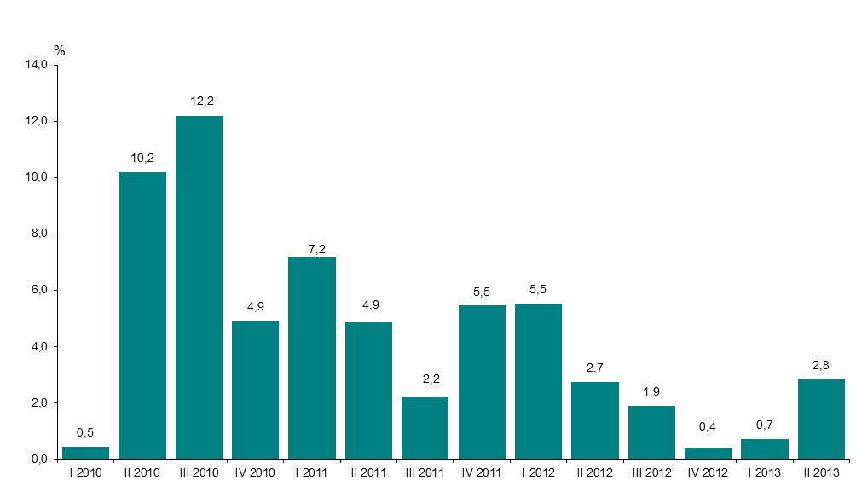

Zahl der Beschäftigten
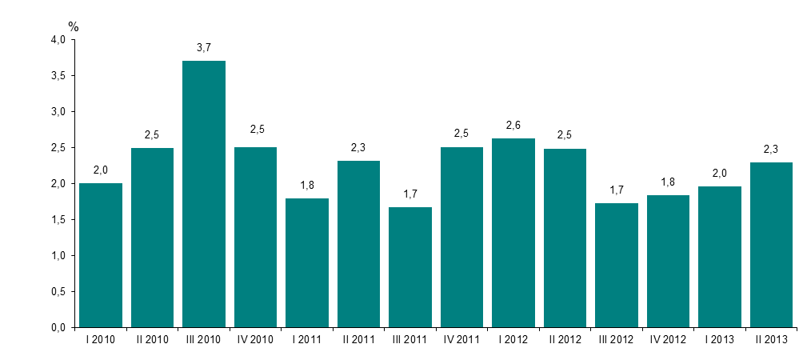

1 Verkehr und Lagerei, Information und Kommunikation, freiberufliche, technische und wissenschaftliche Dienstleistungen, sonstige wirtschaftliche Dienstleistungen

